Sheet1
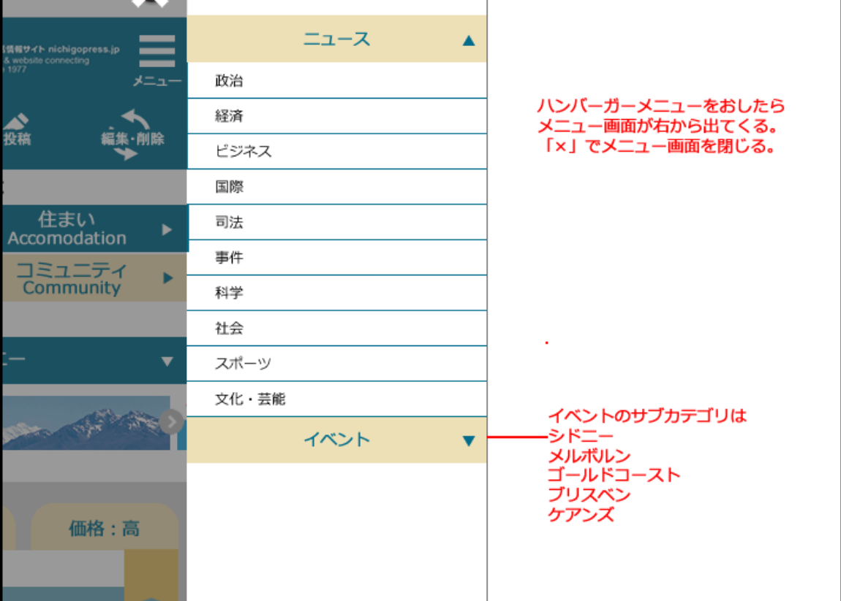

 | ニュース

 | 政治
 | 経済
Hãy bổ sung phần menu khi nhấn nút menu bên góc phải màn hình. Đóng màn hình menu bằng dấu "x". | ビジネス
 | 国際
 | 司法
 | 事件
 | 科学
 | 会社
 | スポーツ
 | 文化・芸能

category cho sự kiện イベントlà:
シドニー
メルボルン
ゴールドコースト
ブリスベン
ケアンズ

